Nạp tiền vào tài khoản
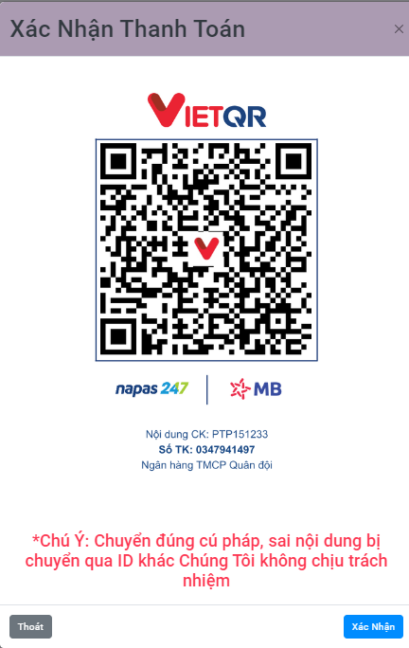
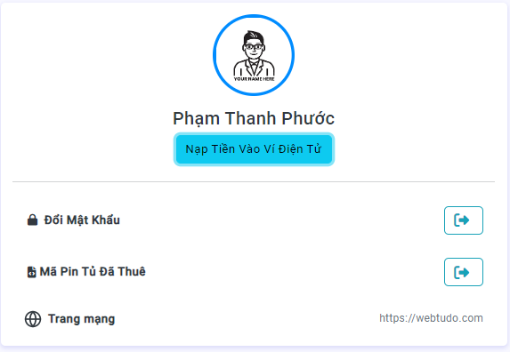

Project Name | Website thuê tủ locker
Module Code | Nạp tiền vào tài khoản
Round 1 | 5 | 0 | 0 | 0 | 5
Round 2 | 5 | 0 | 0 | 0 | 5

TC ID | Sumary | Pre-condition | Test Data | Steps | Expected Result | Result | Bug # | Notes | Ngày tháng | Tester
TC_LOG_01 | Xác minh thông báo hiện thông tin thanh toán | Truy cập vào trang web | Mở trang đăng nhập -> click vào thông tin thanh toán->click vào button"Nạp Tiền Vào Ví Điện Từ"->Quét mã QR hoặc điền thông tin chuyển khoản để thanh toán | 1. Mở trang đăng nhập 2. Chọn thông tin thanh toán 3.click vào button "Nạp tiền vào ví điện tử" | Hiển thị thông báo "Mời Bạn Thanh Toán." | Pass |  |  | 20/12/2024 | Đặng Lê Hồng Ân
TC_LOG_02 | Xác minh khi Nhập sai số tài khoản | Truy cập vào trang web | Mở trang đăng nhập -> click vào thông tin thanh toán->click vào button"Nạp Tiền Vào Ví Điện Từ"->Quét mã QR hoặc điền thông tin chuyển khoản để thanh toán | 1. Mở trang đăng nhập 2. Chọn thông tin thanh toán 3.click vào button "Nạp tiền vào ví điện tử" 4.nhập lại stk trên màng hình sai 5.Xác nhận chuyển khoản | Vì bước này là đang trong app ngân hàng nên không hiển thị thông báo : nếu nhập sai số tài khoản trong website hiển thị sẽ không nạp được tiền vào website (website không chịu trách nhiệm trường hợp này) | Pass |  |  | 20/12/2024 | Đặng Lê Hồng Ân
TC_LOG_03 | Xác minh khi quét mã QR nhưng sửa lại nội dung chuyển khoản | Truy cập vào trang web | Mở trang đăng nhập -> click vào thông tin thanh toán->click vào button"Nạp Tiền Vào Ví Điện Từ"->Quét mã QR hoặc điền thông tin chuyển khoản để thanh toán | 1. Mở trang đăng nhập 2. Chọn thông tin thanh toán 3.click vào button "Nạp tiền vào ví điện tử" 4.Quét mã QR (Thay đổi nội dung chuyển khoản) 5. xác nhận chuyển khoản | Vì bước này là đang trong app ngân hàng nên không hiển thị thông báo : nếu quét mã QR và sửa lại nội dung chuyển khoản có sẵn trong trang website hiển thị thì sẽ không nạp được tiền vào website(website không chịu trách nhiệm trường hợp này) | Pass |  |  | 20/12/2024 | Đặng Lê Hồng Ân
TC_LOG_04 | Xác minh khi quét mã QR | Truy cập vào trang web | Mở trang đăng nhập -> click vào thông tin thanh toán->click vào button"Nạp Tiền Vào Ví Điện Từ"->Quét mã QR hoặc điền thông tin chuyển khoản để thanh toán | 1. Mở trang đăng nhập 2. Chọn thông tin thanh toán 3.click vào button "Nạp tiền vào ví điện tử" 4.Quét mã QR 5. xác nhận chuyển khoản | Vì bước này là đang trong app ngân hàng nên không hiển thị thông báo : nếu quét mã QR "KHÔNG" sửa lại nội dung chuyển khoản có sẵn và thanh toán=>Thanh toán thành công, tiền sẽ được cộng vào tài khoản website | Pass |  |  | 20/12/2024 | Đặng Lê Hồng Ân
TC_LOG_05 | Xác minh khi Nhập Đúng số tài khoản | Truy cập vào trang web | Mở trang đăng nhập -> click vào thông tin thanh toán->click vào button"Nạp Tiền Vào Ví Điện Từ"->Quét mã QR hoặc điền thông tin chuyển khoản để thanh toán | 1. Mở trang đăng nhập 2. Chọn thông tin thanh toán 3.click vào button "Nạp tiền vào ví điện tử" 4.Điền đúng thông tin chuyển khoản 5. xác nhận chuyển khoản | Vì bước này là đang trong app ngân hàng nên không hiển thị thông báo : nếu nhập đúng thông tin chuyển khoản=>Thanh toán thành công, tiền sẽ được cộng vào tài khoản website | Pass |  |  | 20/12/2024 | Đặng Lê Hồng Ân

Quản lý tủ
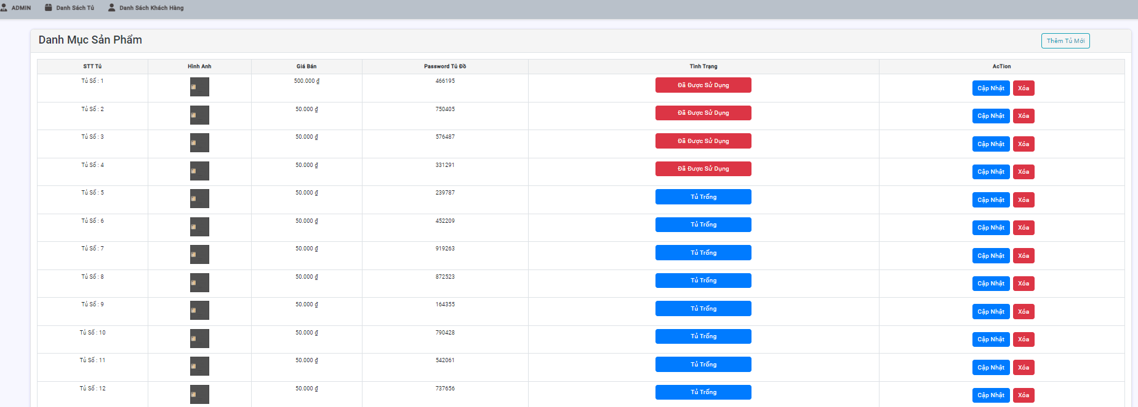

Project Name | Website thuê tủ locker
Module Code | Quản lý tủ
 | Hoàn thành | Lỗi | Chưa kiểm tra | Bị chặn | Tổng lần kiểm tra
Round 1 | 12 | 0 | 0 | 0 | 12
Round 2 | 12 | 0 | 0 | 0 | 12

TC ID | Sumary | Pre-condition | Test Data | Steps | Expected Result | Result | Bug # | Notes | Ngày tháng | Tester
TC_01 | Xác minh tình trạng tủ đã được sử dụng/ tủ trống | Cập nhật tình trạng tủ | tủ trống / tủ đã được sử dụng | 1. Mở danh sách tủ 2. Chọn tình trạng tủ | Hiển thị thông báo "Đã thay đổi trạng thái " | Pass |  |  | 20/12/2024 | Đặng Lê Hồng Ân
TC_02 | Xác minh thông báo lỗi khi để trống tất cả | Cập nhật tủ | null | 1. Mở danh sách tủ 2. chọn cập nhật tủ 3. Chọn xác nhận | Hiển thị thông báo "Vui lòng điền đầy đủ thông tin" | Pass |  |  | 20/12/2024 | Đặng Lê Hồng Ân
TC_03 | Xác minh thông báo khi để trống tên tủ | Cập nhật tủ | tên tủ : null hình ảnh : https://encrypted-tbn0.gstatic.com/images?q=tbn:ANd9GcScyyttMyaAzXHgKvKpsCsFsUBQ6FqqYymQgw&s Giá bán : 50.000 Mã Pin Tủ : 466195 tình trạng : tủ trống | 1. Mở danh sách tủ 2. chọn cập nhật tủ 3 . Nhập hình ảnh 4. Nhập giá bán 5. Nhập password chuyển khoản 6. Nhập tình trạng 7. chọn xác nhận | Hiển thị thông báo "Không được để trống tên" | Pass |  |  | 20/12/2024 | Đặng Lê Hồng Ân
TC_04 | Xác minh thông báo khi để trống hình ảnh | Câp nhật tủ | tên tủ : tủ số 1 hình ảnh : null Giá bán : 50.000 Mã Pin Tủ : 466195 tình trạng : tủ trống | 1. Mở danh sách tủ 2. chọn cập nhật tủ 3 . Nhập tên tủ 4. Nhập giá bán 5. Nhập password chuyển khoản 6. Nhập tình trạng 7. chọn xác nhận | Hiển thị thông báo "Không được để trống hình ảnh" | Pass |  |  | 20/12/2024 | Đặng Lê Hồng Ân
TC_05 | Xác minh thông báo khi để trống giá bán | Câp nhật tủ | tên tủ : tổ số 1 hình ảnh : https://encrypted-tbn0.gstatic.com/images?q=tbn:ANd9GcScyyttMyaAzXHgKvKpsCsFsUBQ6FqqYymQgw&s Giá bán : null Mã Pin Tủ : 466195 tình trạng : tủ trống | 1. Mở danh sách tủ 2. chọn cập nhật tủ 3 . Nhập tên tủ 4.Nhập hình ảnh 5. Nhập password chuyển khoản 6. Nhập tình trạng 7. chọn xác nhận | Hiển thị thông báo "Không được để trống giá bán." | Pass |  |  | 20/12/2024 | Đặng Lê Hồng Ân
TC_06 | Xác minh thông báo Khi để trống Password chuyển khoản | Câp nhật tủ | tên tủ : tủ số 1 hình ảnh : https://encrypted-tbn0.gstatic.com/images?q=tbn:ANd9GcScyyttMyaAzXHgKvKpsCsFsUBQ6FqqYymQgw&s Giá bán : 50.000 Mã Pin Tủ: null tình trạng : tủ trống | 1. Mở danh sách tủ 2. chọn cập nhật tủ 3 . Nhập tên tủ 4.Nhập hình ảnh 5. Nhập giá bán 6. Nhập tình trạng 7. chọn xác nhận | Hiển thị thông báo "Không được để trống password chuyển khoản " | Pass |  |  | 20/12/2024 | Đặng Lê Hồng Ân
TC_07 | Xác minh xóa tủ | Xóa tủ |  | 1. Mở danh sách tủ 2. chọn xóa tủ cần xóa 3. chọn xác nhận | Hiển thị thông báo "Đã xóa thành công" | Pass |  |  | 20/12/2024 | Đặng Lê Hồng Ân
TC_08 | Xác minh thông báo khi để trống tên tủ | Thêm tủ | tên tủ : null hình ảnh : https://encrypted-tbn0.gstatic.com/images?q=tbn:ANd9GcScyyttMyaAzXHgKvKpsCsFsUBQ6FqqYymQgw&s Giá bán : 50.000 Mã Pin Tủ : 466195 tình trạng : tủ trống | 1. Mở danh sách tủ 2. chọn thêm tủ 3 . Nhập hình ảnh 4. Nhập giá bán 5. Nhập password chuyển khoản 6. Nhập tình trạng 7. chọn xác nhận | Hiển thị thông báo "Không được để trống tên" | Pass |  |  | 20/12/2024 | Đặng Lê Hồng Ân
TC_09 | Xác minh thông báo lỗi khi để trống tất cả | Thêm tủ | null | 1. Mở danh sách tủ 2. chọn thêm tủ 3. Chọn xác nhận | Hiển thị thông báo "Vui lòng điền đầy đủ thông tin" | Pass |  |  | 20/12/2024 | Đặng Lê Hồng Ân
TC_10 | Xác minh thông báo khi để trống hình ảnh | Thêm tủ | tên tủ : tủ số 1 hình ảnh : null Giá bán : 50.000 Mã Pin Tủ : 466195 tình trạng : tủ trống | 1. Mở danh sách tủ 2. chọn thêm tủ 3 . Nhập tên tủ 4. Nhập giá bán 5. Nhập password chuyển khoản 6. Nhập tình trạng 7. chọn xác nhận | Hiển thị thông báo "Không được để trống hình ảnh" | Pass |  |  | 20/12/2024 | Đặng Lê Hồng Ân
TC_11 | Xác minh thông báo khi để trống giá bán | Thêm tủ | tên tủ : tổ số 1 hình ảnh : https://encrypted-tbn0.gstatic.com/images?q=tbn:ANd9GcScyyttMyaAzXHgKvKpsCsFsUBQ6FqqYymQgw&s Giá bán : null Mã Pin Tủ : 466195 tình trạng : tủ trống | 1. Mở danh sách tủ 2. chọn thêm tủ 3 . Nhập tên tủ 4.Nhập hình ảnh 5. Nhập password chuyển khoản 6. Nhập tình trạng 7. chọn xác nhận | Hiển thị thông báo "Không được để trống giá bán." | Pass |  |  | 20/12/2024 | Đặng Lê Hồng Ân
TC_12 | Xác minh thông báo Khi để trống Password chuyển khoản | Thêm tủ | tên tủ : tủ số 1 hình ảnh : https://encrypted-tbn0.gstatic.com/images?q=tbn:ANd9GcScyyttMyaAzXHgKvKpsCsFsUBQ6FqqYymQgw&s Giá bán : 50.000 Mã Pin Tủ : null tình trạng : tủ trống | 1. Mở danh sách tủ 2. chọn thêm tủ 3 . Nhập tên tủ 4.Nhập hình ảnh 5. Nhập giá bán 6. Nhập tình trạng 7. chọn xác nhận | Hiển thị thông báo "Không được để trống Mã Pin " | Pass |  |  | 20/12/2024 | Đặng Lê Hồng Ân

